Anexo 6 - Primário Estados
GOVERNO DO ESTADO DO RIO DE JANEIRO
RELATÓRIO RESUMIDO DA EXECUÇÃO ORÇAMENTÁRIA
DEMONSTRATIVO DOS RESULTADOS PRIMÁRIO E NOMINAL
ORÇAMENTOS FISCAL E DA SEGURIDADE SOCIAL
JANEIRO A AGOSTO 2025/BIMESTRE JULHO - AGOSTO

 |  |  |  |  |  |  |  | Emissão: 18/09/2025
RREO - ANEXO 6 (LRF, art 53, inciso III) |  |  |  |  |  |  |  | R$ 1.00
ACIMA DA LINHA

RECEITAS PRIMÁRIAS | PREVISÃO ATUALIZADA | ATÉ AGOSTO/2025
 |  | RECEITAS REALIZADAS
 |  | (a)
RECEITAS CORRENTES (EXCETO FONTES RPPS) (I) | 96,264,619,441.14 |  |  |  |  |  |  | 67,650,003,666.07
Impostos, Taxas e Contribuições de Melhoria | 54,285,828,741.39 |  |  |  |  |  |  | 36,632,161,379.64
ICMS | 38,221,078,949.76 |  |  |  |  |  |  | 25,525,112,265.99
IPVA | 2,178,460,562.41 |  |  |  |  |  |  | 1,933,414,959.61
ITCD | 1,338,336,699.78 |  |  |  |  |  |  | 833,695,167.93
IRRF | 7,739,490,965.95 |  |  |  |  |  |  | 4,963,912,018.85
Outros Impostos, Taxas e Contribuições de Melhoria | 4,808,461,563.49 |  |  |  |  |  |  | 3,376,026,967.26
Contribuições | 186,962,114.00 |  |  |  |  |  |  | 140,803,703.45
Receita Patrimonial | 28,530,742,727.09 |  |  |  |  |  |  | 21,752,391,847.50
Aplicações Financeiras (II) | 2,558,756,248.37 |  |  |  |  |  |  | 2,456,581,453.18
Outras Receitas Patrimoniais | 25,971,986,478.72 |  |  |  |  |  |  | 19,295,810,394.32
Transferências Correntes | 10,635,471,351.05 |  |  |  |  |  |  | 7,236,521,598.00
Cota-Parte do FPE | 2,700,980,742.96 |  |  |  |  |  |  | 1,816,165,025.02
Transferências da LC 61/1989 | 1,069,683,440.35 |  |  |  |  |  |  | 673,334,226.49
Transferências do FUNDEB | 4,217,747,252.00 |  |  |  |  |  |  | 2,906,850,613.77
Outras Transferências Correntes | 2,647,059,915.74 |  |  |  |  |  |  | 1,840,171,732.72
Demais Receitas Correntes | 2,625,614,507.61 |  |  |  |  |  |  | 1,888,125,137.48
Outras Receitas Financeiras (III) | 41,030,117.50 |  |  |  |  |  |  | 42,132,279.16
Receitas Correntes Restantes | 2,584,584,390.11 |  |  |  |  |  |  | 1,845,992,858.32
RECEITAS PRIMÁRIAS CORRENTES (EXCETO FONTES RPPS) (IV) = [I - (II + III)] | 93,664,833,075.27 |  |  |  |  |  |  | 65,151,289,933.73
RECEITAS PRIMÁRIAS CORRENTES (COM FONTES RPPS) (V) | 4,411,422,607.00 |  |  |  |  |  |  | 3,013,331,351.82
RECEITAS NÃO PRIMÁRIAS CORRENTES (COM FONTES RPPS) (VI) | 1,045,217,964.00 |  |  |  |  |  |  | 752,654,691.68
RECEITAS DE CAPITAL (EXCETO FONTES RPPS) (VII) | 2,303,860,076.54 |  |  |  |  |  |  | 2,045,145,054.34
Operações de Crédito (VIII) | 18,400,216.00 |  |  |  |  |  |  | -
Amortização de Empréstimos (IX) | 214,035,430.51 |  |  |  |  |  |  | 119,969,839.60
Alienação de Bens | 2,331,213.00 |  |  |  |  |  |  | 5,606,000.00
Receitas de Alienação de Investimentos Temporários (X) | - |  |  |  |  |  |  | -
Receitas de Alienação de Investimentos Permanentes (XI) | - |  |  |  |  |  |  | -
Outras Alienações de Bens | 2,331,213.00 |  |  |  |  |  |  | 5,606,000.00
Transferências de Capital | 406,030,774.00 |  |  |  |  |  |  | 38,863,167.06
Convênios | 277,515,635.00 |  |  |  |  |  |  | 1,871,045.33
Outras Transferências de Capital | 128,515,139.00 |  |  |  |  |  |  | 36,992,121.73
Outras Receitas de Capital | 1,663,062,443.03 |  |  |  |  |  |  | 1,880,706,047.68
Outras Receitas de Capital Não Primárias (XII) | - |  |  |  |  |  |  | -
Outras Receitas de Capital Primárias | 1,663,062,443.03 |  |  |  |  |  |  | 1,880,706,047.68
RECEITAS PRIMÁRIAS DE CAPITAL (EXCETO FONTES RPPS) (XIII) = [VII - (VIII + IX + X + XI + XII)] | 2,071,424,430.03 |  |  |  |  |  |  | 1,925,175,214.74
RECEITAS PRIMÁRIAS DE CAPITAL (COM FONTES RPPS) (XIV) | - |  |  |  |  |  |  | -
RECEITAS NÃO PRIMÁRIAS DE CAPITAL (COM FONTES RPPS) (XV) | - |  |  |  |  |  |  | -
RECEITA PRIMÁRIA TOTAL (XVI) = (IV + V + XIII + XIV) | 100,147,680,112.30 |  |  |  |  |  |  | 70,089,796,500.29
RECEITA PRIMÁRIA TOTAL (EXCETO FONTES RPPS) (XVII) = (IV + XIII) | 95,736,257,505.30 |  |  |  |  |  |  | 67,076,465,148.47

DESPESAS PRIMÁRIAS | DOTAÇÃO ATUALIZADA | ATÉ AGOSTO/2025
 |  | DESPESAS EMPENHADAS | DESPESAS LIQUIDADAS | DESPESAS PAGAS (a) | RESTOS A PAGAR PROCESSADOS PAGOS (b) |  | RESTOS A PAGAR NÃO PROCESSADOS

 |  |  |  |  |  |  | LIQUIDADOS | PAGOS (c)
DESPESAS CORRENTES (EXCETO FONTES RPPS) (XVIII) | 100,539,503,074.72 | 59,881,069,647.43 | 54,952,277,410.65 | 52,735,070,489.47 |  | 1,758,977,257.25 | 522,496.23 | 561,418,599.21
Pessoal e Encargos Sociais | 61,408,241,084.31 | 35,368,619,323.74 | 34,343,336,854.68 | 32,583,262,630.80 |  | 321,531,372.17 | 33,918.56 | 3,908,630.73
Juros e Encargos da Dívida (XIX) | 4,638,809,253.71 | 1,892,854,916.21 | 1,892,845,750.75 | 1,892,845,326.27 |  | 2,011.84 | - | -
Outras Despesas Correntes | 34,492,452,736.70 | 22,619,595,407.48 | 18,716,094,805.22 | 18,258,962,532.40 |  | 1,437,443,873.24 | 488,577.67 | 557,509,968.48
Transferências Constitucionais e Legais | - | - | - | - |  | - | - | -
Demais Despesas Correntes | 34,492,452,736.70 | 22,619,595,407.48 | 18,716,094,805.22 | 18,258,962,532.40 |  | 1,437,443,873.24 | 488,577.67 | 557,509,968.48
DESPESAS PRIMÁRIAS CORRENTES (EXCETO FONTES RPPS) (XX) = (XVIII - XIX) | 95,900,693,821.01 | 57,988,214,731.22 | 53,059,431,659.90 | 50,842,225,163.20 |  | 1,758,975,245.41 | 522,496.23 | 561,418,599.21
DESPESAS PRIMÁRIAS CORRENTES (COM FONTES RPPS) (XXI) | 9,190,834,354.62 | 5,506,110,710.04 | 5,447,640,723.04 | 4,656,744,410.52 |  | 10,128,910.31 | - | 4,243,827.80
DESPESAS NÃO PRIMÁRIAS CORRENTES (COM FONTES RPPS) (XXII) | 10,000.00 | - | - | - |  | - | - | -
DESPESAS DE CAPITAL (EXCETO FONTES RPPS) (XXIII) | 10,640,951,723.76 | 4,596,333,014.87 | 3,550,641,769.62 | 3,449,306,077.16 |  | 115,210,984.43 | 12,011,124.31 | 230,348,274.89
Investimentos | 6,946,419,818.84 | 3,467,128,397.91 | 2,425,187,180.85 | 2,325,120,834.85 |  | 115,208,689.64 | 12,011,124.31 | 230,348,274.89
Inversões Financeiras | 214,126,857.66 | 8,889,095.09 | 5,141,842.68 | 3,874,303.70 |  | 250.00 | - | -
Concessão de Empréstimos e Financiamentos (XXIV) | 124,796,639.00 | 8,781,210.57 | 5,033,958.16 | 3,766,419.18 |  | 250.00 | - | -
Aquisição de Título de Capital já Integralizado (XXV) | - | - | - | - |  | - | - | -
Aquisição de Título de Crédito (XXVI) | - | - | - | - |  | - | - | -
Demais Inversões Financeiras | 89,330,218.66 | 107,884.52 | 107,884.52 | 107,884.52 |  | - | - | -
Amortização da Dívida (XXVII) | 3,480,405,047.26 | 1,120,315,521.87 | 1,120,312,746.09 | 1,120,310,938.61 |  | 2,044.79 | - | -
DESPESAS PRIMÁRIAS DE CAPITAL (EXCETO FONTES RPPS) (XXVIII) = [XXIII - (XXIV + XXV + XXVI + XXVII)] | 7,035,750,037.50 | 3,467,236,282.43 | 2,425,295,065.37 | 2,325,228,719.37 |  | 115,208,689.64 | 12,011,124.31 | 230,348,274.89
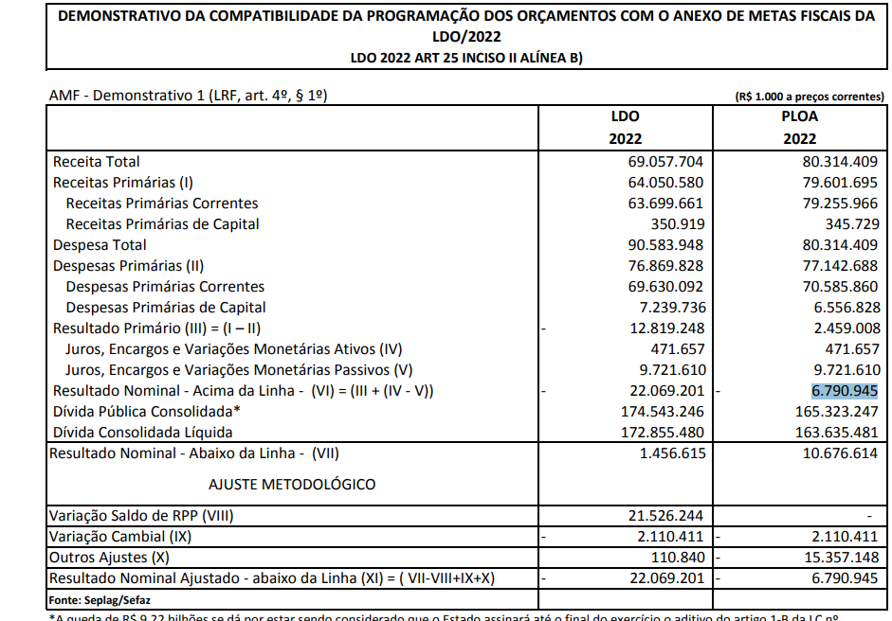
RESERVA DE CONTINGÊNCIA (XXIX) | 780,006,156.00
DESPESAS PRIMÁRIAS DE CAPITAL (COM FONTES RPPS) (XXX) | 78,500,000.00 | 10,603,520.33 | 9,072,282.09 | 6,127,340.07 |  | 352,638.83 | - | 4,052,716.40
DESPESAS NÃO PRIMÁRIAS DE CAPITAL (COM FONTES RPPS) (XXXI) | - | - | - | - |  | - | - | -
DESPESA PRIMÁRIA TOTAL (XXXII) = (XX + XXI + XXVIII + XXIX + XXX) | 112,985,784,369.13 | 66,972,165,244.02 | 60,941,439,730.40 | 57,830,325,633.16 |  | 1,884,665,484.19 | 12,533,620.54 | 800,063,418.30

DESPESA PRIMÁRIA TOTAL (EXCETO FONTES RPPS) (XXXIII) = (XX + XXVIII + XXIX) | 103,716,450,014.51 | 61,455,451,013.65 | 55,484,726,725.27 | 53,167,453,882.57 |  | 1,874,183,935.05 | 12,533,620.54 | 791,766,874.10

RESULTADO PRIMÁRIO (COM RPPS) - Acima da Linha (XXXIV) = [XVIa - (XXXIIa +XXXIIb + XXXIIc)] |  |  |  |  |  |  |  | 9,574,741,964.64

RESULTADO PRIMÁRIO (SEM RPPS) - Acima da Linha (XXXV) = [XVIIa - (XXXIIIa +XXXIIIb + XXXIIIc)] |  |  |  |  |  |  |  | 11,243,060,456.75

META FISCAL PARA O RESULTADO PRIMÁRIO | VALOR CORRENTE

Meta fixada no Anexo de Metas Fiscais da LDO para 2025 |  |  |  |  |  |  |  | (4,793,771,000.00)

JUROS NOMINAIS | ATÉ AGOSTO/2025
 | VALOR INCORRIDO

Juros, Encargos e Variações Monetárias Ativos (Exceto RPPS) (XXXVI) |  |  |  |  |  |  |  | 4,804,049,583.25
Juros, Encargos e Variações Monetárias Passivos (Exceto RPPS) (XXXVII) |  |  |  |  |  |  |  | 17,490,041,456.52

RESULTADO NOMINAL (SEM RPPS) - Acima da Linha (XXXVIII) = XXXV + (XXXVI - XXXVII) |  |  |  |  |  |  |  | (1,442,931,416.52)

ABAIXO DA LINHA

CÁLCULO DO RESULTADO NOMINAL | SALDO
 | Em 31/Dez/2024 |  |  |  | Até AGOSTO/2025
 | (a) |  |  |  | (b)
DÍVIDA CONSOLIDADA (XXXIX) |  |  |  | 217,992,901,467.69 |  |  |  | 228,818,135,924.49
DEDUÇÕES (XL) |  |  |  | 22,048,347,444.25 |  |  |  | 25,681,815,408.54
Disponibilidade de Caixa |  |  |  | 15,608,659,787.63 |  |  |  | 20,970,152,540.81
Disponibilidade de Caixa Bruta |  |  |  | 28,980,093,542.07 |  |  |  | 34,952,807,512.01
(-) Restos a Pagar Processados (XLI) |  |  |  | 2,819,314,700.07 |  |  |  | 570,760,484.86
(-) Depósitos Restituíveis e Valores Vinculados |  |  |  | 10,552,119,054.37 |  |  |  | 13,411,894,486.34
Demais Haveres Financeiros |  |  |  | 6,439,687,656.62 |  |  |  | 4,711,662,867.73
DÍVIDA CONSOLIDADA LÍQUIDA (XLII) = (XXXIX - XL) |  |  |  | 195,944,554,023.44 |  |  |  | 203,136,320,515.95
RESULTADO NOMINAL (SEM RPPS) - Abaixo da Linha (XLIII) = (XLIIa - XLIIb) |  |  |  |  |  |  |  | (7,191,766,492.51)

META FISCAL PARA O RESULTADO NOMINAL | VALOR CORRENTE

Meta fixada no Anexo de Metas Fiscais da LDO para 2025 |  |  |  |  |  |  |  | (20,659,670,000.00)

AJUSTE METODOLÓGICO | ATÉ AGOSTO/2025

VARIAÇÃO DO SALDO DE RPP (XLIV) = (XLIb - XLIa) |  |  |  |  |  |  |  | (2,248,554,215.21)
RECEITA DE ALIENAÇÃO DE INVESTIMENTOS PERMANENTES (XLV) = (XI) |  |  |  |  |  |  |  | -
VARIAÇÃO CAMBIAL (XLVI) |  |  |  |  |  |  |  | 2,202,739,833.65
VARIAÇÃO DO SALDO DE PRECATÓRIOS INTEGRANTES DA DC (XLVII) |  |  |  |  |  |  |  | 772,279,901.51
VARIAÇÃO DO SALDO DAS DEMAIS OBRIGAÇÕES INTEGRANTES DA DC (XLVIII) |  |  |  |  |  |  |  | -
OUTROS AJUSTES (XLIX) |  |  |  |  |  |  |  | 5,022,369,556.04
RESULTADO NOMINAL (SEM RPPS) AJUSTADO - Abaixo da Linha (L) = [XLIII + (XLIV - XLV + XLVI + XLVII + XLVIII) +/- (XLIX)] |  |  |  |  |  |  |  | (1,442,931,416.52)

RESULTADO PRIMÁRIO (SEM RPPS) - Abaixo da Linha (LI) = (L) - (XXXVI - XXXVII) |  |  |  |  |  |  |  | 11,243,060,456.75
 |  |  |  |  |  |  |  | Continua (1/2)

 |  |  |  |  |  |  |  | Continuação
GOVERNO DO ESTADO DO RIO DE JANEIRO
RELATÓRIO RESUMIDO DA EXECUÇÃO ORÇAMENTÁRIA
DEMONSTRATIVO DOS RESULTADOS PRIMÁRIO E NOMINAL
ORÇAMENTOS FISCAL E DA SEGURIDADE SOCIAL
JANEIRO A AGOSTO 2025/BIMESTRE JULHO - AGOSTO
 |  |  |  |  |  |  |  | Emissão: 18/09/2025
RREO - ANEXO 6 (LRF, art 53, inciso III) |  |  |  |  |  |  |  | R$ 1.00
INFORMAÇÕES ADICIONAIS | PREVISÃO ORÇAMENTÁRIA

SALDO DE EXERCÍCIOS ANTERIORES |  |  |  |  |  |  |  | 6,675,444,698.27
Recursos Arrecadados em Exercícios Anteriores - RPPS |  |  |  |  |  |  |  | -
Superávit Financeiro Utilizado para Abertura e Reabertura de Créditos Adicionais |  |  |  |  |  |  |  | 6,675,444,698.27
RESERVA ORÇAMENTÁRIA DO RPPS |  |  |  |  |  |  |  | -
...

